総合試験_商品検索
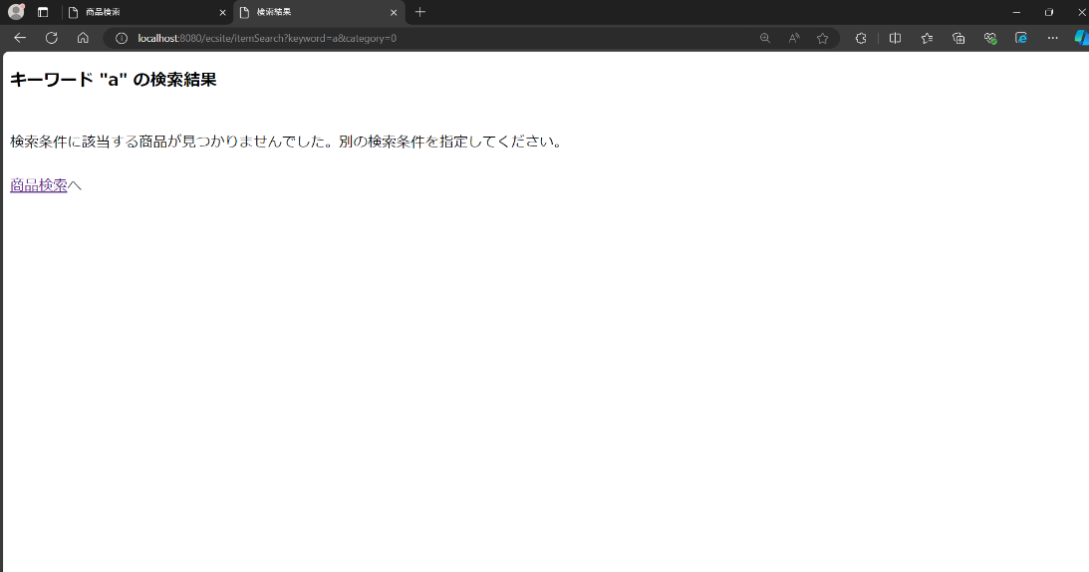
総合試験 エビデンス |  | システムID |  | 改訂日 | 2024-10-25 | No.
 |  | システム名称 | 電子商取引システム | 改訂者 | 永田歩輝

項番1

 | 未ログイン状態の商品検索画面

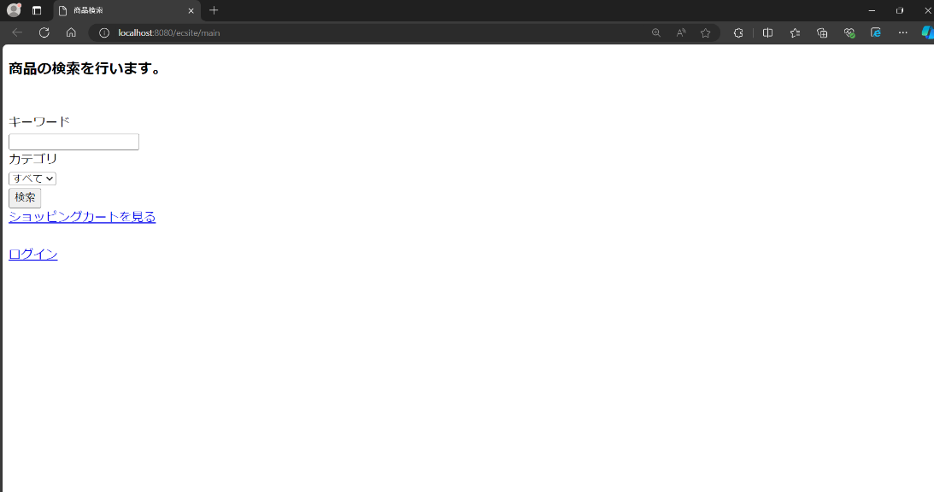

 | ログイン状態の商品検索画面

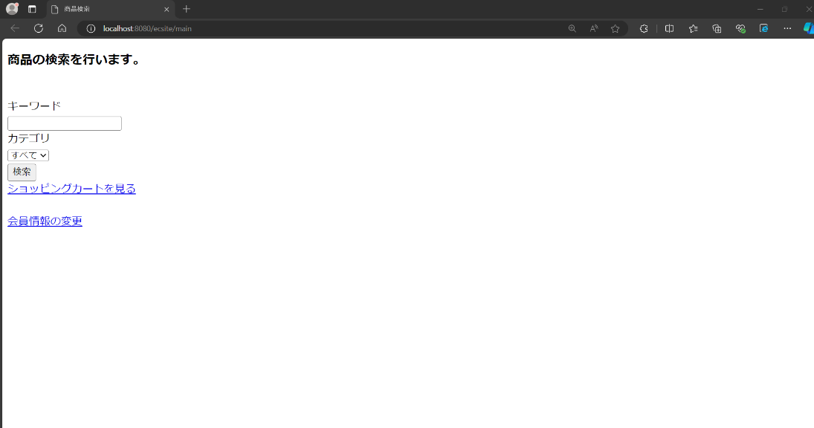

 | セレクトボックスの中身

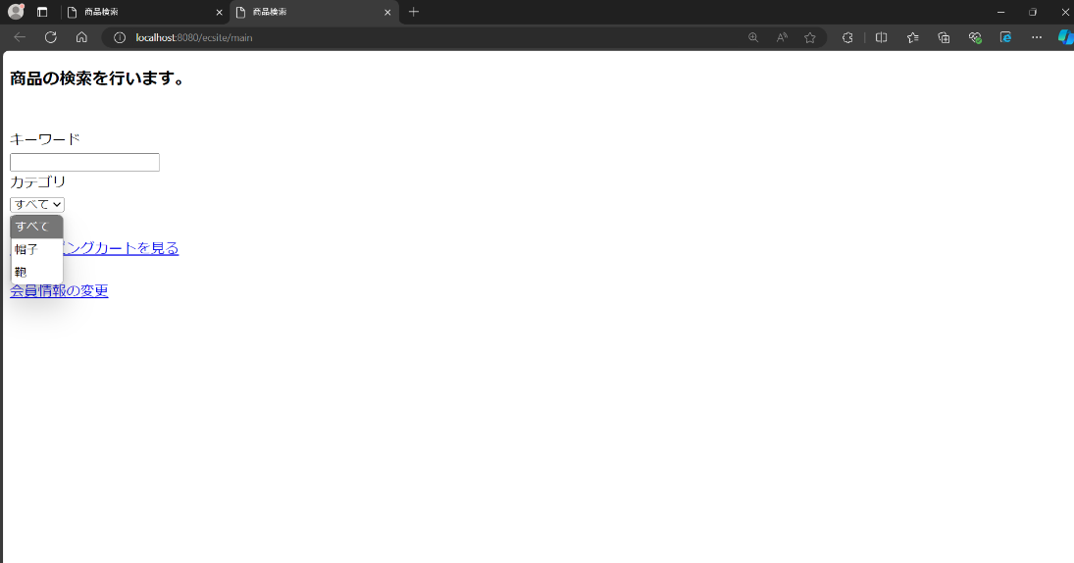

項番2

 | 商品検索を行う
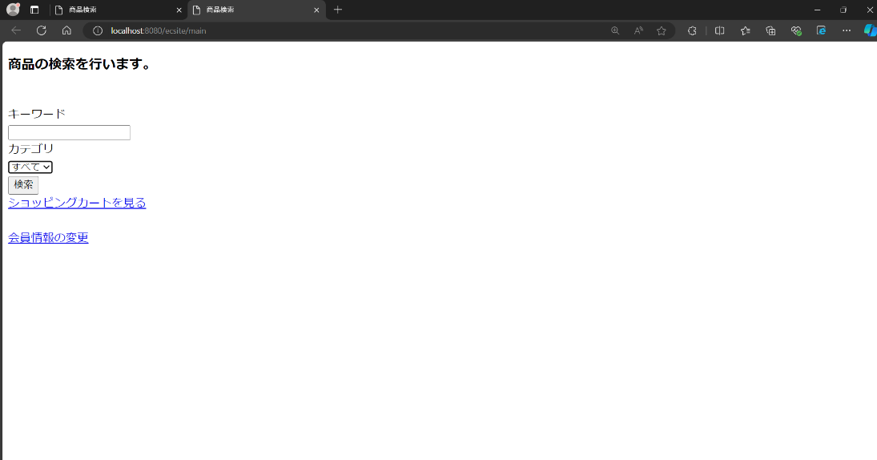

 | 商品検索結果画面

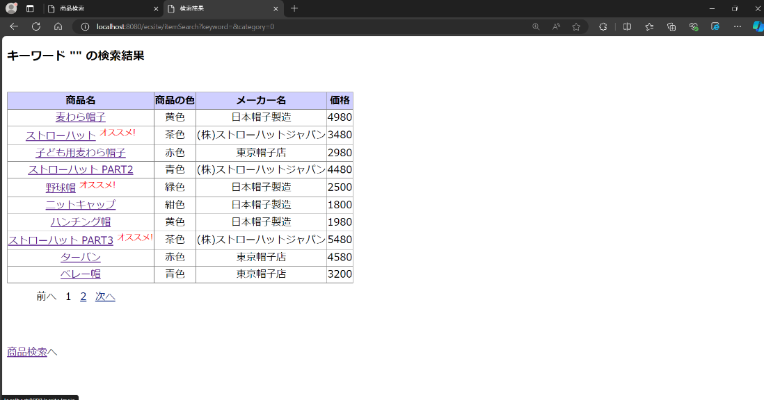

 | ページ番号「2」を押下時

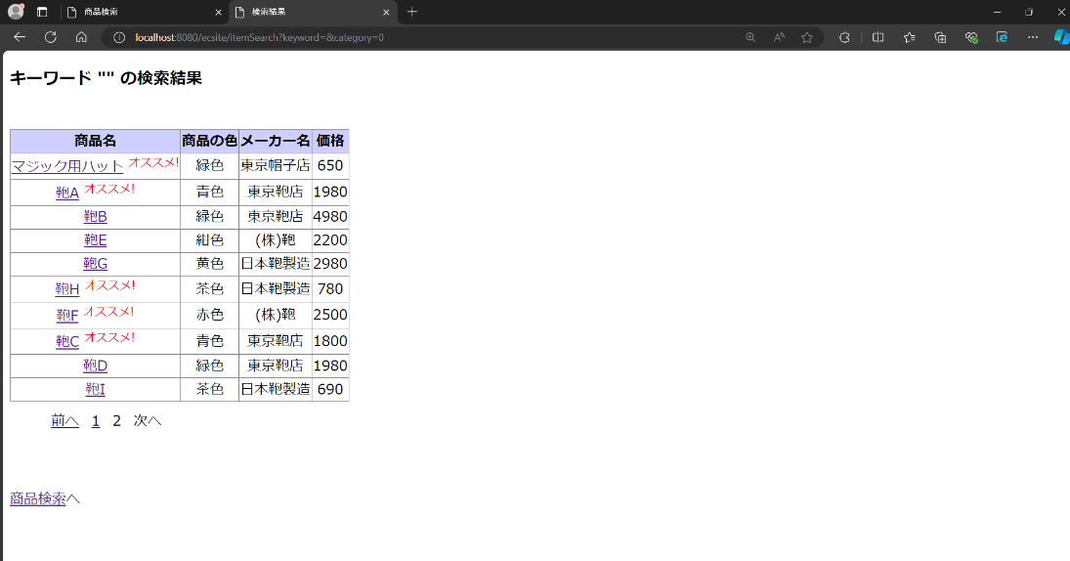

 | ページ番号「1」を押下時

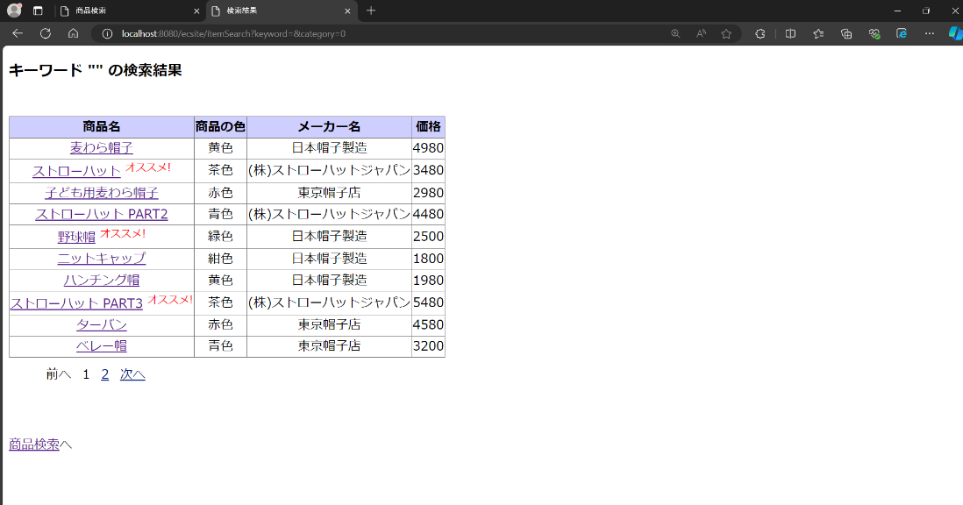

 | 「次へ」リンクを押下時

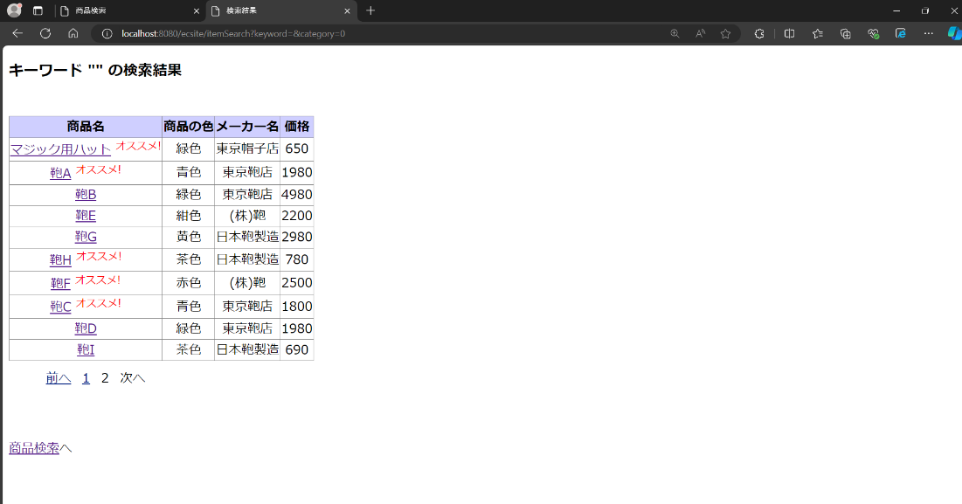

 | 「前へ」リンクを押下時

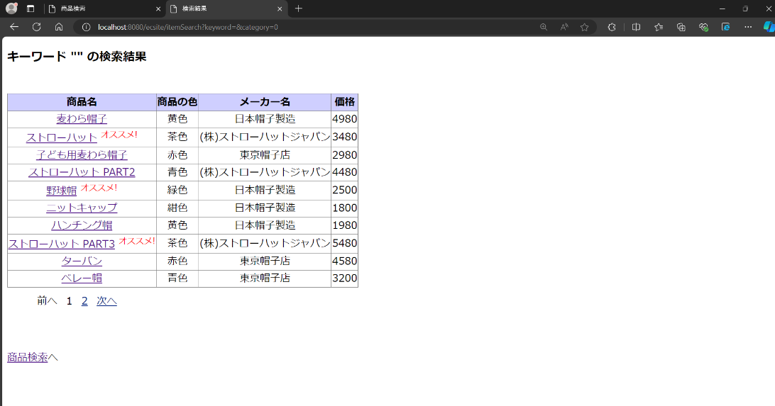

 | 「商品検索へ」リンクを押下時

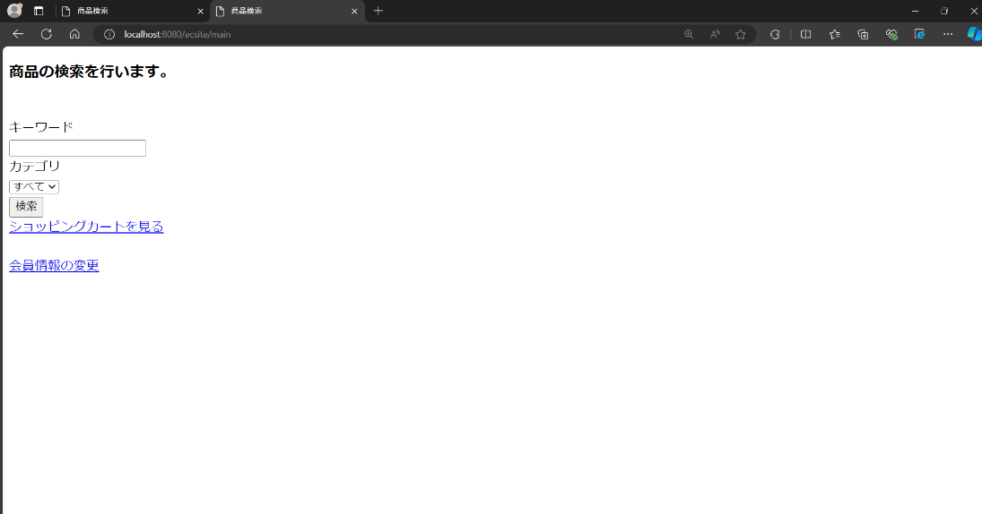

項番3

 | 商品検索を行う

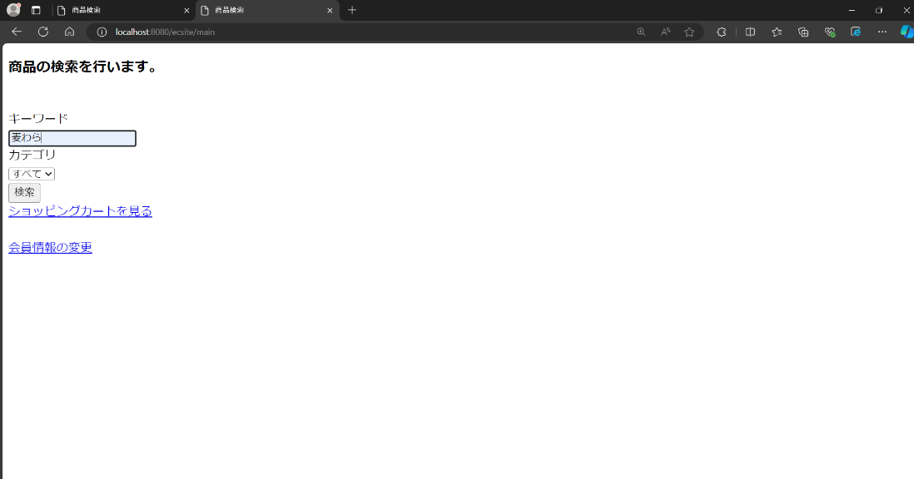

 | 商品検索結果画面

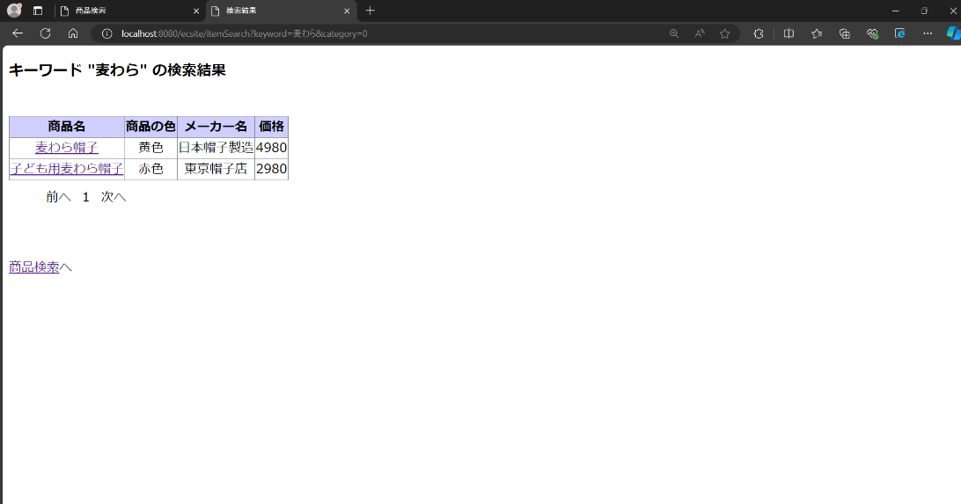

項番4

 | 商品検索を行う

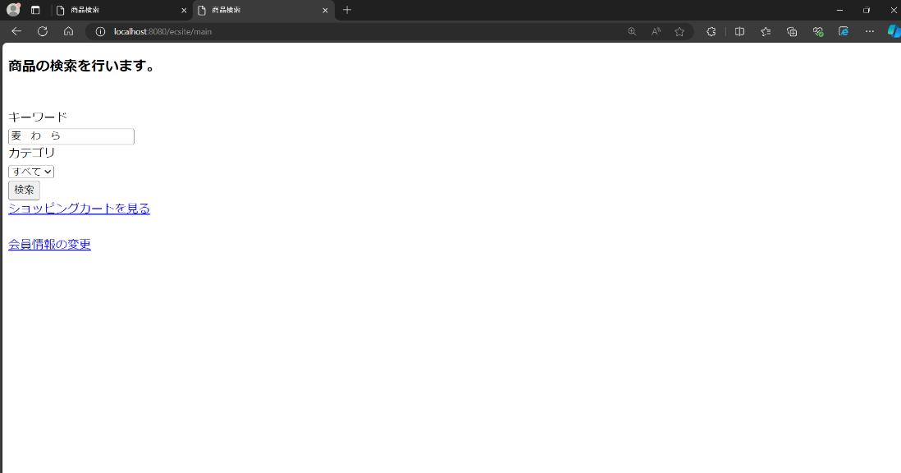

 | 商品検索結果画面

項番5

 | 商品検索を行う

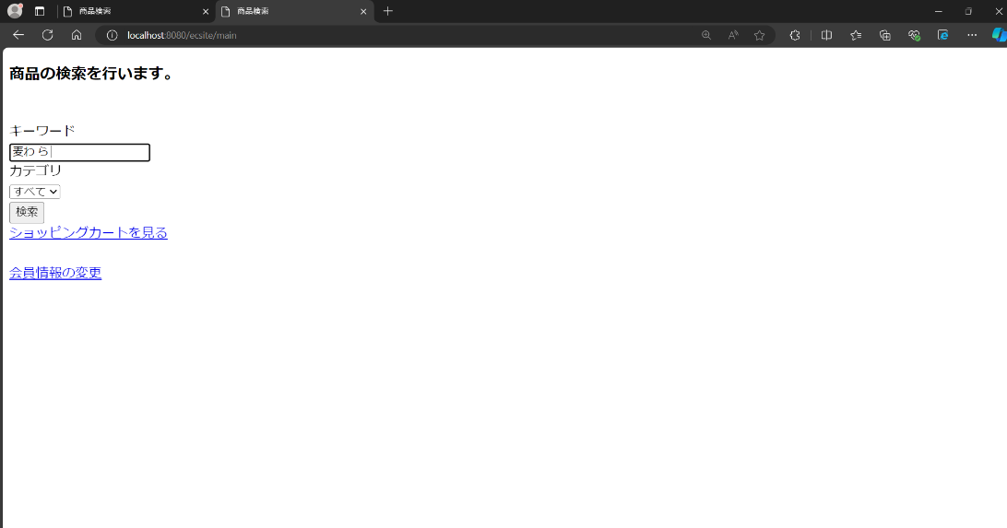

 | 商品検索結果画面

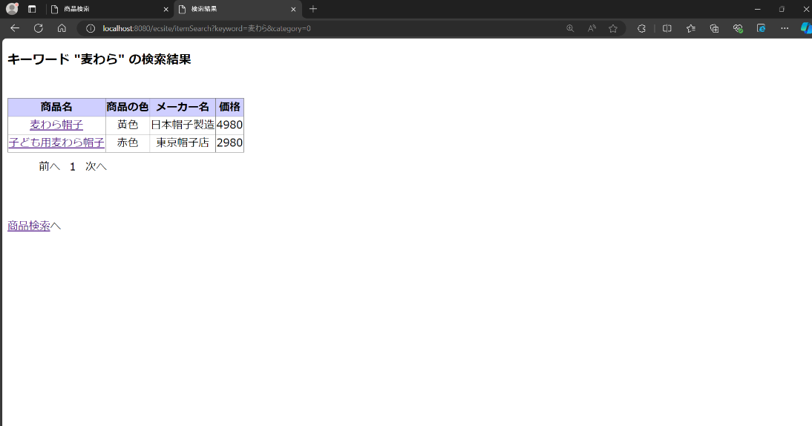

項番6

 | 商品検索を行う

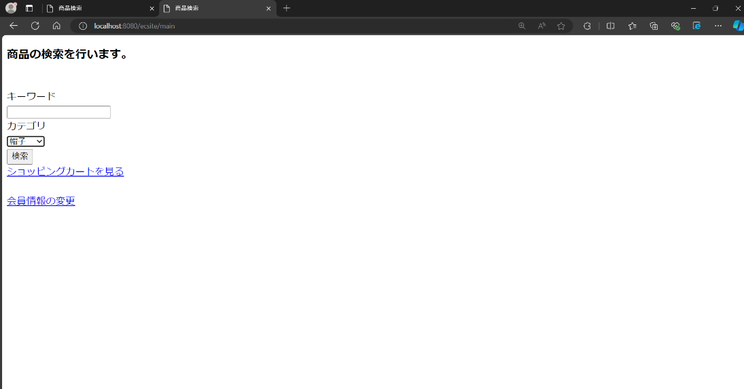

 | 商品検索結果画面



 | 商品検索結果（2ページ目）

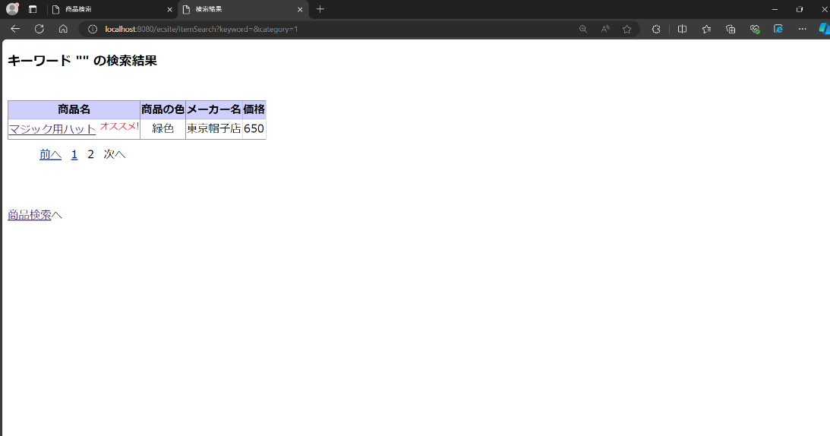

項番7

 | 商品検索を行う
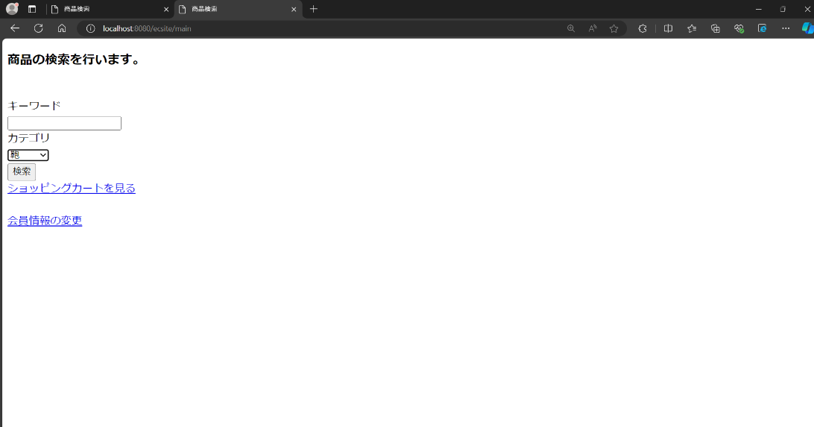

 | 商品検索結果画面

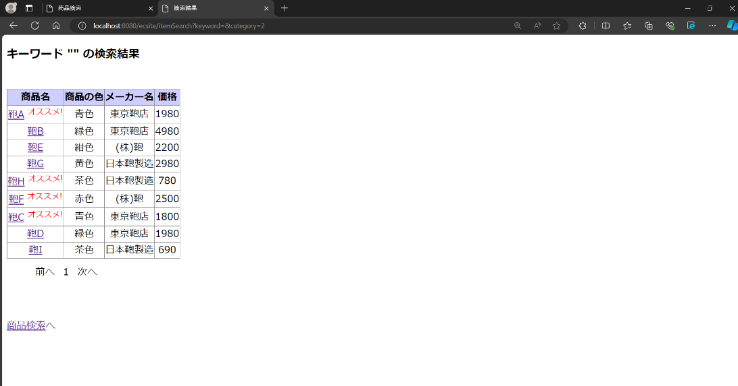

項番8

 | 商品検索を行う

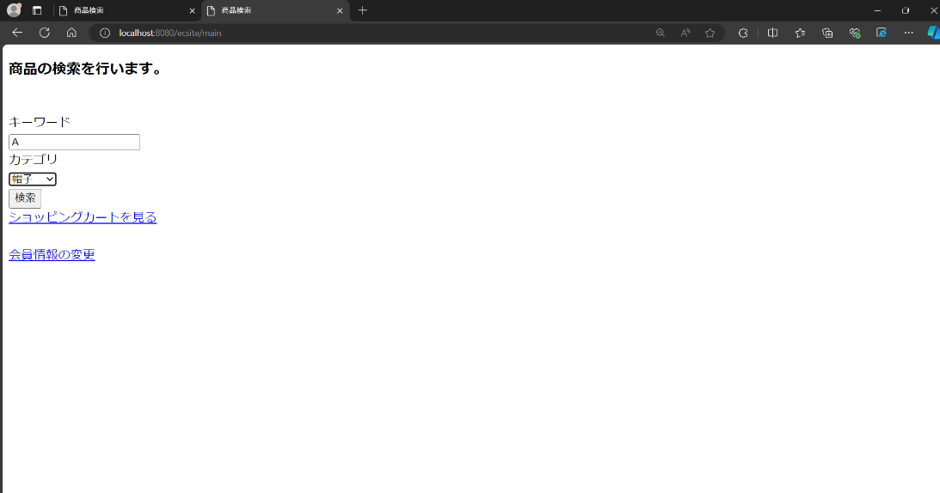

 | 商品検索結果画面

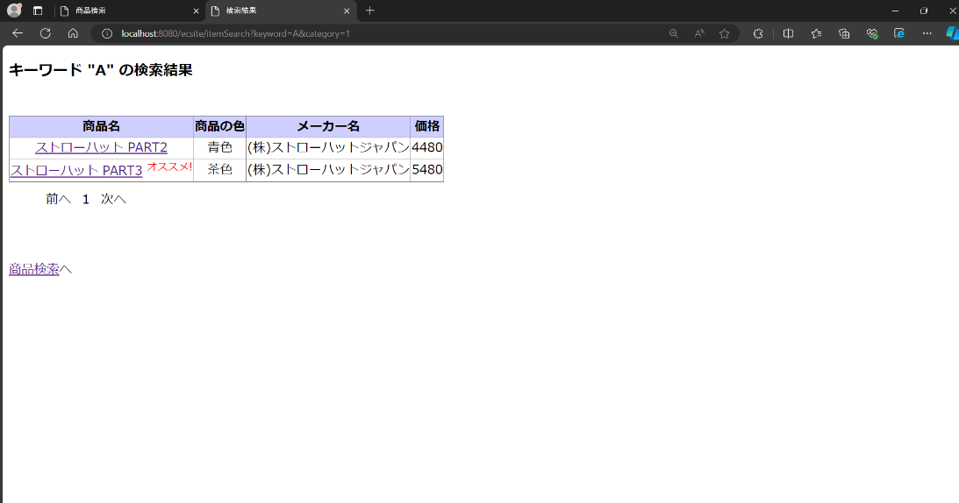

項番9

 | 商品検索を行う

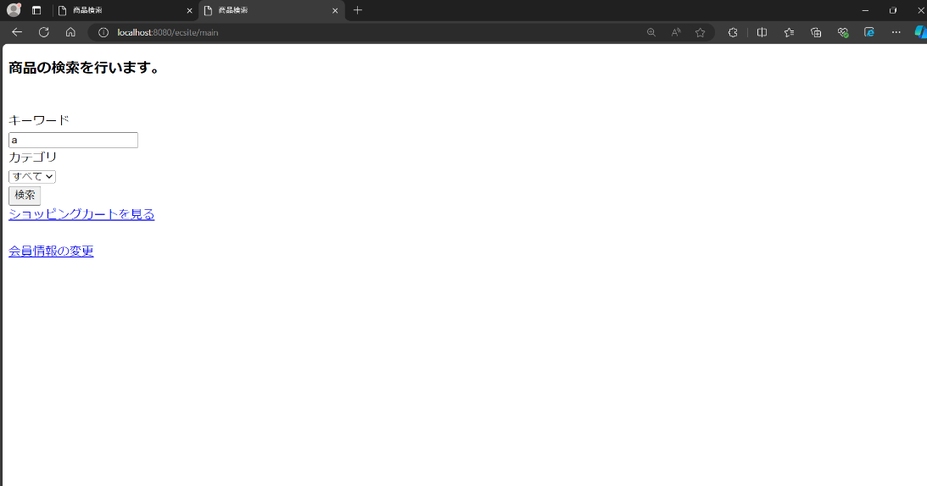

 | 商品検索結果画面

